시스템 명세
시스템

개요
aasfsadfsadfsdfdsf

시간
종류 |  | 설명 |  |  |  | 비고
D-day |  | 45일 |  |  |  | 테스트 후 조정될 수 있음
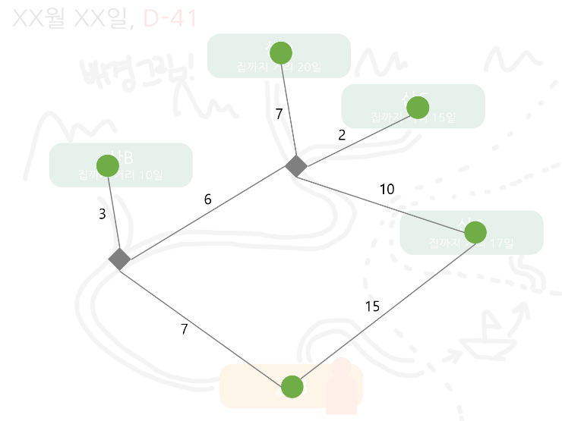
스테이지 시간

 |  | 이름 | 집까지 최단거리
 |  | A산 | 15
 |  | B산 | 10
 |  | C산 | 15
 |  | D산 | 20

장소 이동
위치 | 집으로 | 산A로 | 산B로 | 산C로 | 산D로
집에서 | X | O | O | O | O
산A에서 | O | X | O | O | O
산B에서 | O | O | X | O | O
산C에서 | O | O | O | X | O
산D에서 | O | O | O | O | X

시간 조건 | 현재 위치 | 선택 위치 | 다음 위치 | flow | 설명
D-day 전 | 산 | 집 | 집 | 엔딩
 | 산 | 산 | 산 | 인게임
D-day 후 | 산 | 산 | 집 | 엔딩 | 선택한 버튼에 관계없이
 | 산 | 집 |  |  | 강제적으로 엔딩

엔딩

플레이어 명세
플레이어

개요
플레이어의 조작, 수집, 인터액션, 스프라이트 애니메이션에 대한 명세
link : | 조작 | 수집 | 인터랙션 | 스프라이트

조작
분류 | key |  | 설명 |  | 비고
이동 | ↑ |  | y축 | +1 이동 | tlie 단위가 아닌 world 좌표 단위로 이동
 | ↓ |  | y축 | -1 이동
 | ← |  | x축 | -1 이동
 | → |  | x축 | +1 이동
인터액션 | space |  | action
 | ctrl + space |  | cancel action

$2^{n−1} (\% / sec$)
수집
종류 | 설명
찬 공기 | 공식 : |  | ( n : stage Number ; 1~4 )
 | 100%가 되면 값이 더 이상 증가하지 않는다
 | 기절 하면 찬 공기 값은 0으로 초기화

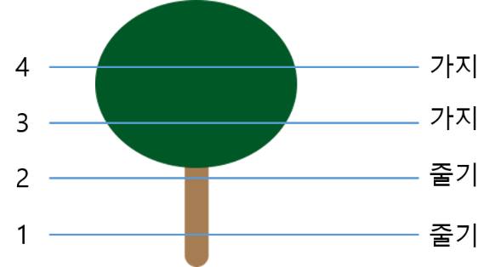
인터랙션
종류 | 오브젝트 이름 |  | 설명
액티브 | Tree

 |  |  |  |  |  |  | h = 캐릭터의 높이,
 |  |  |  |  |  |  | h=0이면 tile(바닥)

 |  |  | 이름 | 조작 | 조건 | 설명
 |  |  | Tree_climb | space | h < 4 | climb 애니메이션 재생, h +1
 |  |  |  |  | h >= 4 | X
 |  |  | Tree_drop | ctrl + space | any | h==0 drop 애니메이션 재생

패시브 |  |  |  | X | 0<h<4 & 마지막 climb 후 10초 뒤

 | Crow |  | h >=3 && crow obj와 충돌판정이 일어나면 발생
 |  |  | 이름 | 조건 | 설명
 |  |  | Crow_lost | 얼음꽃>0 | 다음 확률로 얼음꽃 개수 -1
25 + ( 5 * n ) %
 |  |  |  |  | 공식 : (n : stage No.)
 |  |  |  | <= 0 | X
 |  |  | Crow_drop | any | 5%의 확률로 Tree_drop 발생
 | Bear |  | h < 3 && bear obj와 충돌판정이 일어나면 발생
 |  |  | 이름 |  | 조건 | 설명 |  | 비고
 |  |  | Bear_black_out |  | any | 찬 공기 값 == 0%
 |  |  |  |  |  | 시간 + N (N : 스테이지 시간 ) |  | 시스템 명세 참고

 | Snow Crystal (얼음꽃) |  | Snow Ctystal obj와 충돌판정이 일어나면 발생
 |  |  | 이름 | 조건 | 설명
 |  |  | Snow_get | any | 얼음꽃 개수 +1

스프라이트 애니메이션
종류 | 이름 |  | 설명 |  | 비고
이동 | up_1 ~ 4 |  | ↑ 이동 |  | 실제 적용 후 속도 조절
 | down_1 ~ 4 |  | ↓ 이동 |  | 〃
 | right_1 ~ 4 |  | → 이동 |  | 〃
 | left_1 ~ 4 |  | ← 이동 |  | 〃
인터랙션 | tree_climb_1 ~ 4 |  | 나무에 오른다 |  | 실제 적용 후 속도 조절
 | tree_drop_1 |  | 나무에서 내려온다 |  | 단일 스프라이트
 | crow_lost_1 |  | 까마귀에게 맞을 때 |  | 〃
 | bear_black_out_1 |  | 곰에 닿아 기절할 때 |  | 〃

스테이지 명세
스테이지

개요
스테이지, 맵, 레이어, 오브젝트 배치에 관한 명세
link : | 스테이지 | 맵 | 레이어 | 오브젝트 배치

디자인 목업
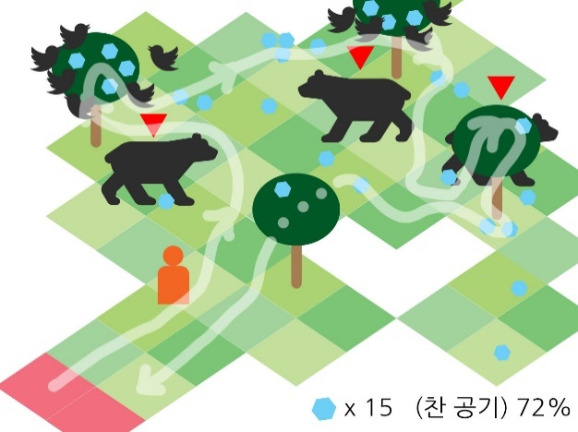
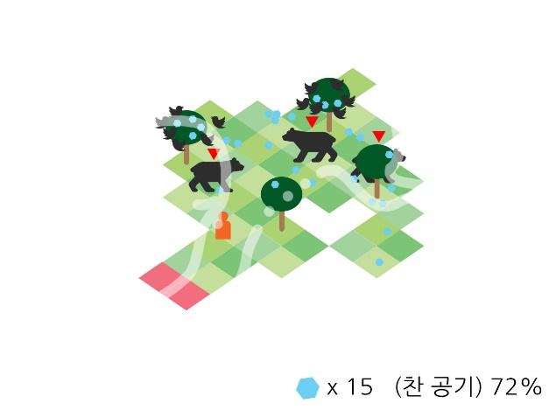

스테이지 종류
Scene 분류 | Stage No. | 맵 넓이 | 스테이지 시간 | 오브젝트 개수 |  |  |  |  | 찬 공기 수집속도 | 비고
 |  |  |  | 곰 | 나무 | 얼음꽃 (바닥 / 나무)
select | - | - | - | - | - | - |  |  | - | 스테이지 선택 scene
game | 1 | 8x8 | 5 | 3 | 4 | 15 / 10 : { 1, 2, 3, 4 } |  |  | 1
 | 2 | 9x9 | 10 | 6 | 7 | 30 / 20 : { 2, 2, 3, 3, 3, 4, 4 } |  |  | 2
 | 3 | 10x10 | 15 | 9 | 10 | 30 / 35 : { 2, 2, 3, 4, 4, 4, 4, 4, 4, 4 } |  |  | 4
 | 4 | 11x11 | 20 | 12 | 15 | 35 / 42 : { 0, 1, 2, 2, 2, 3, 3, 3, 3, 3, 4, 4, 4, 4, 4} |  |  | 8

맵
이름 | 종류 | enum | 설명 |  |  |  |  | Sprite 개수 / stage | 비고
타일 | walkable | 0 | 일반 tile |  |  |  |  | 4
 | cantwalk | 1 | 플레이어 이동이 불가한 지점 (빈 공간) |  |  |  |  | (disabled) | 에디터 제작을 위해 정의
포탈 | portal | 2 | 트리거가 일어나면 게임을 종료하고 select scene으로 이동 |  |  |  |  | 1 | --> Tile 클래스에서 같이 처리했습니다.

레이어
# | 이름 |  | 설명
0 | Background |  | Map 뒷부분에 보여질 Background Sprite Image. 항상 맨 뒤에 위치.
1 | Map
2 | Object |  | Player 및 기타 Object. 항상 Map보다 앞에 위치한다

오브젝트 배치
이름 | 배치 방법 | 생성 개수 | 생성 조건 |  | 위치 |  | sprite 초기 설정
Tree | 수동 |  |  |  | 타일 중앙 |  | 랜덤
Crow | 자동생성 | 6마리 | 나무의 child 얼음꽃 obj >= 3개 |  | 수동배치 내 랜덤 |  | 시작 sprite number 랜덤

Bear | 수동 |  |  |  | 타일 중앙 |  | X
Snow Crystal | 랜덤 |  |  |  | 바닥 : 랜덤 |  | stage별 단일 sprite
 |  |  |  |  | 나무 : 수동배치 내 랜덤

0
7
이름 | 수동배치 위치
Crow
1
6
2
3
4
5

Snow Crystal
0
4
3
1
2
3

오브젝트 명세
오브젝트

개요
오브젝트 리소스, 트리거 및 충돌, AI에 대한 명세.
link : | 오브젝트 렌더링 |  | 트리거 및 충돌 |  | AI

오브젝트 렌더링
이름 | 렌더링 레이어 | 렌더링 레이어 오더 (t : Tile's order) |  | 인터랙션 시 레이어 오더 변경 |  |  | 비고

Tree | object | t |  | 플레이어 오더 += 1
Crow |  | 2 * 10 + t |  | 오브젝트 오더 = 플레이어 + 1
Bear |  | t |  | X
Bear's tag |  | 3 * 10 + t |  |  |  |  | 항상 맨 위에 렌더링되어야 함
Snow Crystal |  | 1 * 10 + t |  | X
 |  | t + 1

트리거 & 충돌
이름 | 충돌 | 종류 | 조건 |  |  | 설명
Tree | Trigger | Enter | collider.tag == Player |  |  | 해당 나무 오브젝트의 알파값을 0.1로 조정
 |  | Exit | collider.tag == Player |  |  | 해당 나무 오브젝트의 알파값을 1.0으로 조정
 |  | Enter | collider.tag == Bear && 렌더링 레이어 오더 값 동일 |  |  | 충돌한 Bear Object의 레이어 오더 += 1

 |  | Exit | collider.tag == Bear && 렌더링 레이어 오더 값 동일 |  |  | 충돌한 Bear Object의 레이어 오더 -= 1

Snow Crystal | Collision | Enter | collider.tag == Player |  |  | GET 파티클 생성 및 GET SE 재생
 |  |  |  |  |  | 해당 얼음꽃 오브젝트 Destroy
Crow | Trigger | Enter | collider.tag == Player |  |  | LOST SE 재생

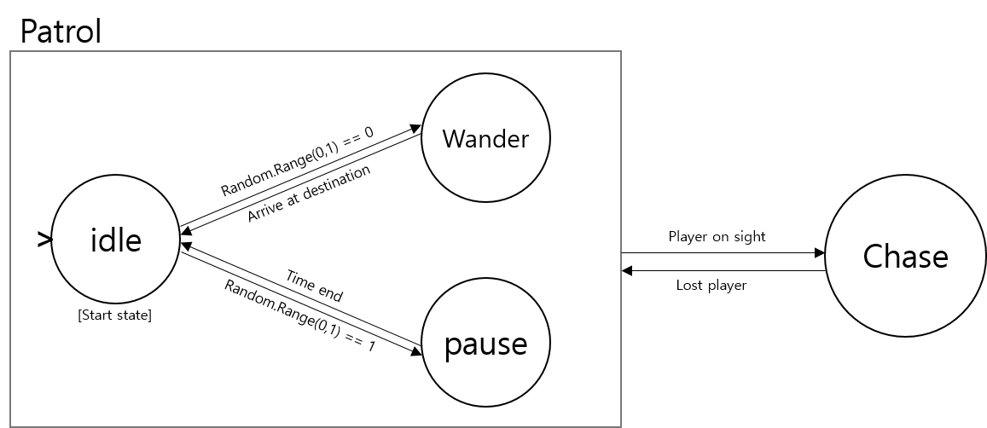
AI
이름 | 설명
Bear

 | 상태 | 설명
 | idle | 유휴상태. Wander 또는 Pause를 결정한다.
 | wander | 현 위치에서 거리가 30인 랜덤한 곳을 destination으로 설정하고 walk
 | pause | 2초간 제자리에서 정지한다
 | chase | 시야 안( 거리 50, 각도 90 이내) 에서 플레이어를 감지하면 walk 속도의 2배로 추격

 | * 값은 테스트 후 조정될 수 있음

